xem ds đề xuất tuyển dụng
Screen ID |  |  |  | Screen Name |  |  |  |  |  |  | updated by |  |  |  | updated date

Screen Image
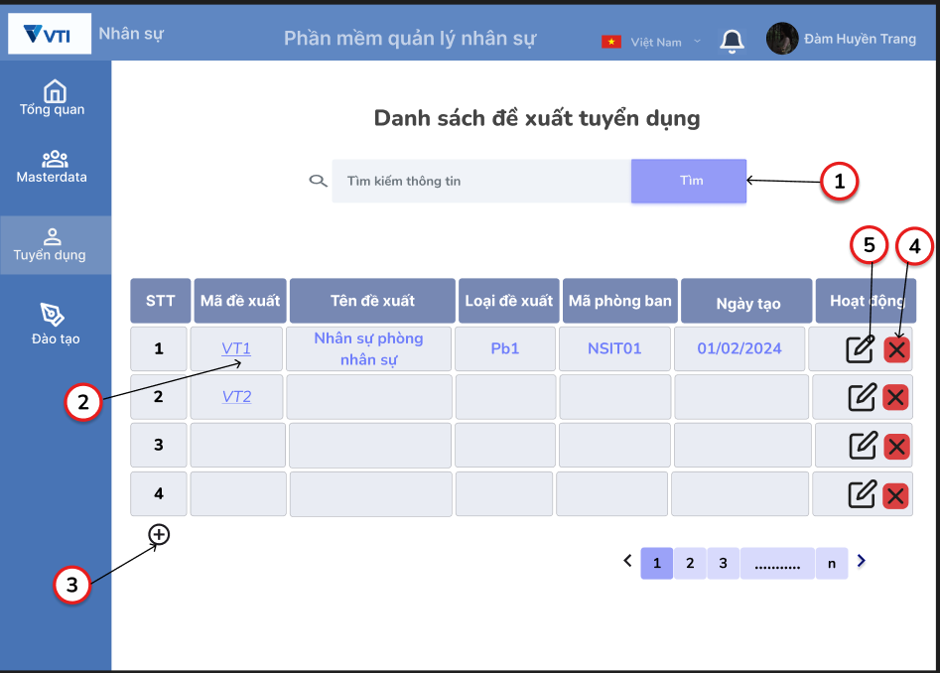

Wireframe
Feature Requirements
1. Xe danh sách đề xuẩt tuyển dụng
Related issues

Business Rule
No. | Item Name |  |  | Spec description

Screen Items
No. | Item Name |  |  | Item Type | IOE | Required | Data Type | Digits |  | Default |  |  |  | Note
 |  |  |  |  |  |  |  | min | max
1 | Tìm kiếm |  |  | Textbox | I | ◯ |  | 1 | 255 | placeholder "Tìm kiếm thông tin" |  |  |  | Giới hạn 250 kí tự là theo định nghĩa trong Database
2 | Mã đề xuất |  |  | Link | E | ◯
3 | Thêm mới |  |  | Button | E | ◯
4 | Sửa |  |  | Button | E | ◯
5 | Xóa |  |  | Button | E | ◯

Data Source
No. | Item Name |  |  | Data Type | IOE | Data source (DB/API) |  |  |  |  |  | Column/ Param-Respon |  |  |  | Note

Event
No | Action |  | Contents |  |  |  |  |  |  |  |  |  |  |  |  | Error/Success Message
1 | Tìm kiếm | Click | 1. Click vào ô nhập Thông tin tìm kiếm
 |  |  | Không hiển thị placehoder.

 |  |  | 2. Nhấn enter từ bàn phím
 |  |  | Hiển thị kết quả theo từ khóa tìm kiếm

 |  |  | 3. Click vào button tìm hoặc icon Tìm
 |  |  | Hiện thị kết quả theo từ khóa tìm kiếm

 |  |  | 4. Trường hợp Thông tin tìm kiếm không tồn tại |  |  |  |  |  |  |  |  |  |  |  |  | Yêu cần nhập lại Thông tin tìm kiếm
 |  |  | Hiển thị thông báo lỗi

 |  |  | 5. Trường hợp nhập Thông tin tìm kiếm quá 250 kí tự
 |  |  | Hiển thị thông báo lỗi (có hệ thống ko hiển thị lỗi mà sẽ ko cho nhập đc quá 250 kí tự) |  |  |  |  |  |  |  |  |  |  |  |  | Yêu cầu nhập Thông tin tìm kiếm dưới 250 kí tự

2 | Mã đề xuất | Click | 1. Click vào mã đề xuất
 |  |  | Hiển thị thông tin chi tiết của mã đề xuất

3 | Thêm | Click | 1. Click vào icon thêm mới
 |  |  | Hiển thị màn hình thêm mới(Sheet"Thêm ds đề xuất td")

4 | Sửa | Click | 1.Click vào icon sửa
 |  |  | Chuyển sang màn hình sửa thông tin chi tiết( Sheet Sửa đề xuất td)

5 | Xóa | Click | 1. Click vào icon Xóa
 |  |  | Hiển thị popup Xác nhận xóa (sheet xóa đề xuất td)

Notices
No | Contents |  |  |  |  |  |  |  |  |  |  |  | Note

Thêm ds đề xuất td
Screen ID |  |  |  | Screen Name |  |  |  |  |  |  | updated by |  |  |  | updated date

Screen Image
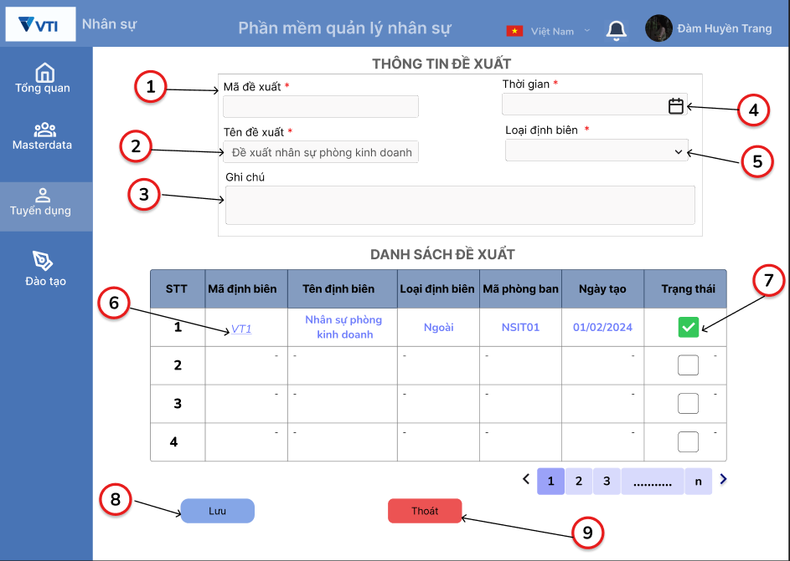

Wireframe
Feature Requirements
2. Quản lý món ăn
Related issues

Business Rule
No. | Item Name |  |  | Spec description

1 | Mã đề xuất |  |  | Hệ thống tự sinh theo quy tắc: [DXTD]+[MPB]+[số thứ tự tăng dần]
9 | Thoát |  |  | Trường hợp đang trong quá trình nhập thông tin mà click Button Thoát, hiển thị popup xác nhận thoát

Screen Items
No. | Item Name |  |  | Item Type | IOE | Required | Data Type | Digits |  | Default |  |  |  | Note
 |  |  |  |  |  |  |  | min | max
1 | Mã đề xuất |  |  | Text | I |  |  |  |  |  |  |  |  | Hệ thống tự sinh
2 | Tên đề xuất |  |  | Input | I | ◯ |  | 1 | 255
3 | Ghi chú |  |  | Input | I | ◯ |  | 1 | 2000
4 | Thời gian |  |  | calender picker | E | ◯ |  |  |  | Format dd/mm/yyyy
5 | Loại định biên |  |  | combobox | E | ◯ |  |  |  |  |  |  |  | Không cho phép nhập từ bàn phím
6 | Mã định biên |  |  | Link | E | ◯
7 | Trạng thái |  |  | Checkbox | E
8 | Lưu |  |  | Button | E | ◯
9 | Thoát |  |  | Button | E | ◯

Data Source
No. | Item Name |  |  | Data Type | IOE | Data source (DB/API) |  |  |  |  |  | Column/ Param-Respon |  |  |  | Note

Event
No | Action |  | Contents |  |  |  |  |  |  |  |  |  |  |  |  | Error/Success Message
1 | Mã đề xuất | Click | 1. Hệ thống tự sinh
 |  |  | 2.Người dùng không thể sửa và nhập từ bàn phím

2 | Tên đề xuất | Click | 1. Click vào ô Tên đề xuất
 |  |  | Hiện thị con trỏ chuột ở ô Tên đề xuất

 |  |  | 2. Không nhập thông tin vào Ô đề xuất
 |  |  | Hiện thị thông báo lỗi |  |  |  |  |  |  |  |  |  |  |  |  | Vui lòng nhập tên đề xuất

 |  |  | 3. Nhập quá 255 kí tự
 |  |  | Hiển thị thông báo lỗi |  |  |  |  |  |  |  |  |  |  |  |  | Kí tự quá phạm vi, vui lòng nhập lại

3 | Ghi chú | Click | 1.Click vào ô ghi chú
 |  |  | Hiển thị con trỏ chuột ở ô ghi chú

 |  |  | 2.Trường hợp nhập quá 2000 ký tự
 |  |  | Hiểu thị lỗi |  |  |  |  |  |  |  |  |  |  |  |  | Kí tự quá phạm vi, vui lòng nhập lại

4 | Thời gian | Click | 1. Click vào icon datepicker
 |  |  | Hiện thị calender

 |  |  | 2.Chọn ngày, tháng, năm từ Calendar
 |  |  | Hiển thị theo đúng format dd/mm/yyyy

 |  |  | 3.Trường hợp nhập từ bàn phím không đúng format
 |  |  | Hiển thị thông báo lỗi |  |  |  |  |  |  |  |  |  |  |  |  | Định dạng thời gian sai, vui lòng nhập lại

5 | Loại định biên | Click | 1. Click vào icon dropdowlist ở loại định biên
 |  |  | Chọn định biên trong hoặc ngoài

 |  |  | 2. Trường hợp không chọn loại định biên
 |  |  | Hiển thị thông báo lỗi |  |  |  |  |  |  |  |  |  |  |  |  | Vui lòng chọn loại định biên

6 | Trạng thái | Click | 1. click vào ô Checkbox
 |  |  | Ô checkbox hiển thị tick xanh

7 | Lưu | Click | 1. Click vài button lưu
 |  |  | Lưu thông tin vào CSDL và thông báo thành công nếu thông tin đúng |  |  |  |  |  |  |  |  |  |  |  |  | Lưu thông tin thành công

8 | Thoát | Click | 1.Click vào Button thoát
 |  |  | Hiển thị popup xác nhận thoát, thông tin không được lưu vào CSDL |  |  |  |  |  |  |  |  |  |  |  |  | Bạn có chắc muốn thoát

Notices
No | Contents |  |  |  |  |  |  |  |  |  |  |  | Note

Xóa đề xuất td
Screen ID |  |  |  | Screen Name |  |  |  |  |  |  | updated by |  |  |  | updated date

Screen Image

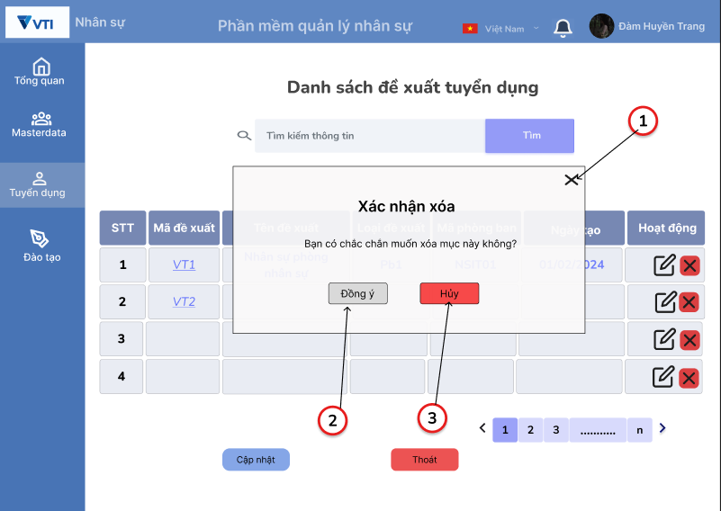

Wireframe
Feature Requirements
2. Quản lý món ăn
Related issues

Business Rule
No. | Item Name |  |  | Spec description

Screen Items
No. | Item Name |  |  | Item Type | IOE | Required | Data Type | Digits |  | Default |  |  |  | Note
 |  |  |  |  |  |  |  | min | max
1 | Đóng |  |  | Button | E
2 | Đồng ý |  |  | Button | E
3 | Hủy |  |  | Button | E

Data Source
No. | Item Name |  |  | Data Type | IOE | Data source (DB/API) |  |  |  |  |  | Column/ Param-Respon |  |  |  | Note

Event
No | Action |  | Contents |  |  |  |  |  |  |  |  |  |  |  |  | Error/Success Message
1 | Đóng | Click | 1. Click vào icon đóng
 |  |  | Popup đươc đóng, hiện thị màn hình danh sách đề xuất tuyển dụng

2 | Đồng ý | Click | 1, Click vào button Đóng ý
 |  |  | Xóa đề xuất ở CSDL
 |  |  | Đóng popup
 |  |  | Hiện thị màn hình danh sách đề xuất tuyển dụng
 |  |  | Hiển thị thông báo |  |  |  |  |  |  |  |  |  |  |  |  | Xóa đề xuất tuyển dụng thành công

3 | Hủy | Click | 1. Click vào button Hủy
 |  |  | Popup được đóng, hiển thị màn hình danh sách đề xuất tuyển dụng

Notices
No | Contents |  |  |  |  |  |  |  |  |  |  |  | Note

xem chi tiết ds đề xuất td
Screen ID |  |  |  | Screen Name |  |  |  |  |  |  | updated by |  |  |  | updated date

Screen Image

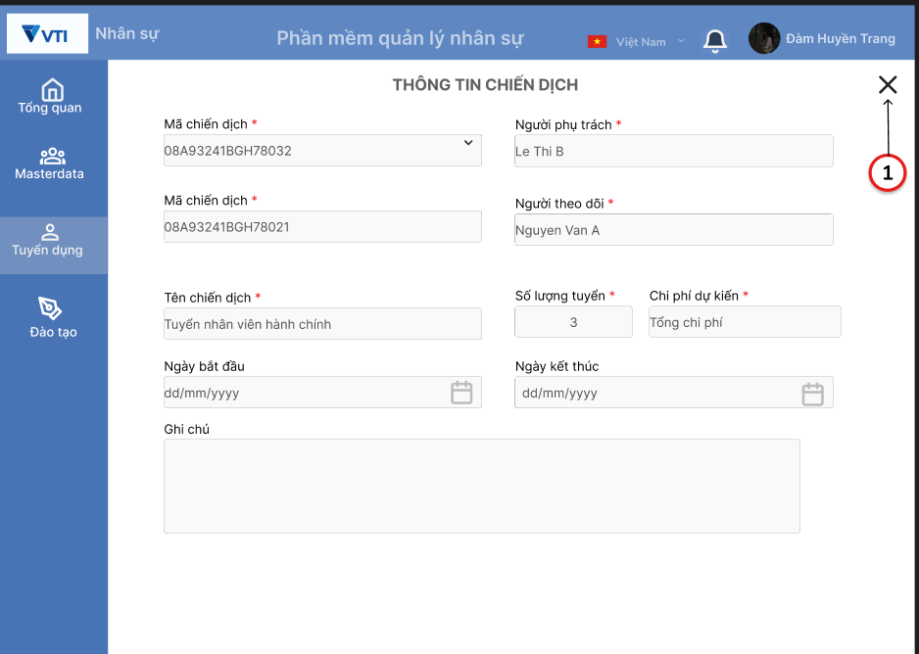

Wireframe
Feature Requirements
4.Xem chi tiết đề xuất chiến dịch tuyển dụng
Related issues

Business Rule
No. | Item Name |  |  | Spec description

Screen Items
No. | Item Name |  |  | Item Type | IOE | Required | Data Type | Digits |  | Default |  |  |  | Note
 |  |  |  |  |  |  |  | min | max
1 | Icon Đóng |  |  | Button

Data Source
No. | Item Name |  |  | Data Type | IOE | Data source (DB/API) |  |  |  |  |  | Column/ Param-Respon |  |  |  | Note

Event
No | Action |  | Contents |  |  |  |  |  |  |  |  |  |  |  |  | Error/Success Message
1 | icon Close | Click | 1. Click vào icon Đóng
 |  |  | Đóng màn hình xem chi tiết, hiển thị màn hình danh sách đề xuất

Notices
No | Contents |  |  |  |  |  |  |  |  |  |  |  | Note

Xem ds chiến dịch tuyển dụng
Screen ID |  |  |  | Screen Name |  |  |  |  |  |  | updated by |  |  |  | updated date

Screen Image

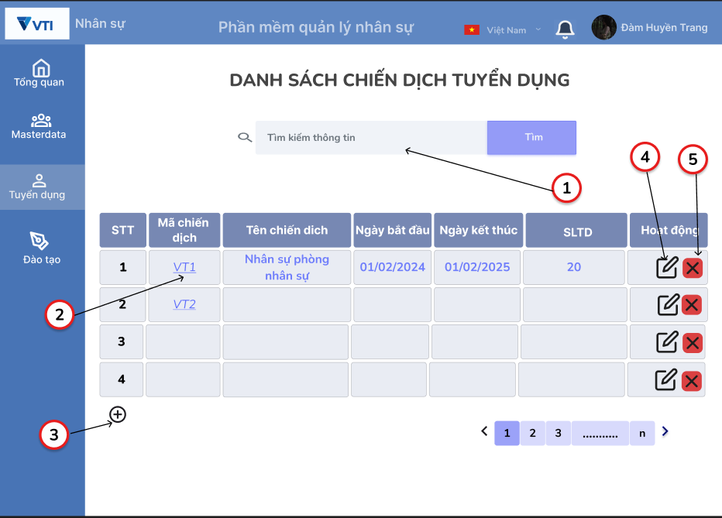

Wireframe
Feature Requirements
1. Xe danh sách đề xuẩt tuyển dụng
Related issues

Business Rule
No. | Item Name |  |  | Spec description

Screen Items
No. | Item Name |  |  | Item Type | IOE | Required | Data Type | Digits |  | Default |  |  |  | Note
 |  |  |  |  |  |  |  | min | max
1 | Tìm kiếm |  |  | Textbox | I | ◯ |  | 1 | 255 | placeholder "Tìm kiếm thông tin" |  |  |  | Giới hạn 250 kí tự là theo định nghĩa trong Database
2 | Mã chiến dịch |  |  | Link | E | ◯
3 | Icon Thêm mới |  |  | Button | E | ◯
4 | Icon Sửa |  |  | Button | E | ◯
5 | Icon Xóa |  |  | Button | E | ◯

Data Source
No. | Item Name |  |  | Data Type | IOE | Data source (DB/API) |  |  |  |  |  | Column/ Param-Respon |  |  |  | Note

Event
No | Action |  | Contents |  |  |  |  |  |  |  |  |  |  |  |  | Error/Success Message
1 | Tìm kiếm | Click | 1. Click vào ô nhập Thông tin tìm kiếm
 |  |  | Không hiển thị placehoder.

 |  |  | 2. Nhấn enter từ bàn phím
 |  |  | Hiển thị kết quả theo từ khóa tìm kiếm

 |  |  | 3. Click vào button tìm hoặc icon Tìm
 |  |  | Hiện thị kết quả theo từ khóa tìm kiếm

 |  |  | 4. Trường hợp Thông tin tìm kiếm không tồn tại |  |  |  |  |  |  |  |  |  |  |  |  | Yêu cần nhập lại Thông tin tìm kiếm
 |  |  | Hiển thị thông báo lỗi

 |  |  | 5. Trường hợp nhập Thông tin tìm kiếm quá 250 kí tự
 |  |  | Hiển thị thông báo lỗi (có hệ thống ko hiển thị lỗi mà sẽ ko cho nhập đc quá 250 kí tự) |  |  |  |  |  |  |  |  |  |  |  |  | Yêu cầu nhập Thông tin tìm kiếm dưới 250 kí tự

2 | Mã chiến dịch | Click | 1. Click vào mã chiến dịch
 |  |  | Hiển thị thông tin chi tiết của mã đề xuất

3 | Thêm | Click | 1. Click vào icon thêm mới
 |  |  | Hiển thị màn hình thêm mới(Sheet"Thêm ds đề xuất td")

4 | Sửa | Click | 1.Click vào icon sửa
 |  |  | Chuyển sang màn hình sửa thông tin chi tiết( Sheet Sửa đề xuất td)

5 | Xóa | Click | 1. Click vào icon Xóa
 |  |  | Hiển thị popup Xác nhận xóa (sheet xóa đề xuất td)

Notices
No | Contents |  |  |  |  |  |  |  |  |  |  |  | Note

Thêm ds chiến dịch td
Screen ID |  |  |  | Screen Name |  |  |  |  |  |  | updated by |  |  |  | updated date

Screen Image

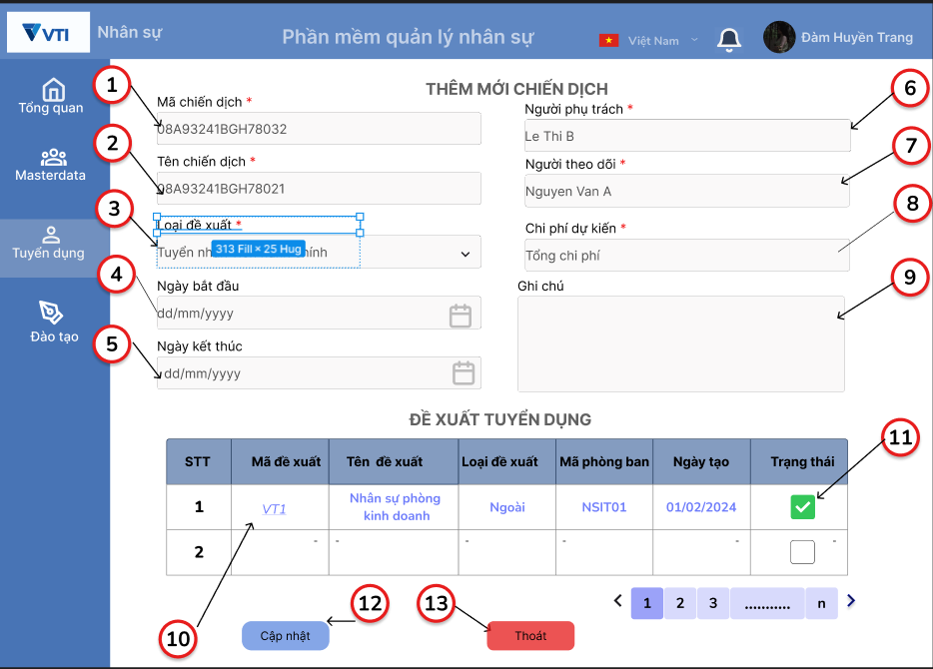

Wireframe
Feature Requirements
1. Xem danh sách chiến dịch tuyển dụng
Related issues

Business Rule
No. | Item Name |  |  | Spec description

1 | Mã chiến dịch |  |  | Hệ thống tự sinh theo quy tắc: [CDTD] + [ dãy số thứ tự tăng dần]
8 | Chi phí dự kiến |  |  | Tính theo tỉ giá Việt Nam Đồng

Screen Items
No. | Item Name |  |  | Item Type | IOE | Required | Data Type | Digits |  | Default |  |  |  | Note
 |  |  |  |  |  |  |  | min | max
1 | Mã chiến dịch |  |  | Text | I |  |  |  |  |  |  |  |  | Hệ thống tự sinh
2 | Tên chiến dịch |  |  | Input | I | ◯ |  | 1 | 255
3 | Loại đề xuất |  |  | Dropdowlist | E | ◯
4 | Ngày bắt đầu |  |  | Calendar Picker | E | ◯ |  |  |  | Format: dd/mm/yyyy
5 | Ngày kết thúc |  |  | Calendar Picker | E | ◯ |  |  |  | Format: dd/mm/yyyy
6 | Người phụ trách |  |  | Input | I | ◯ |  | 1 | 255 |  |  |  |  | Chỉ chấp nhận chữ
7 | Người theo dõi |  |  | Input | I |  |  | 1 | 255 |  |  |  |  | Chỉ chấp nhận chữ
8 | Chi phí dự kiến |  |  | Input | I | ◯ |  |  |  | Đơn vị tiền tệ: VNĐ |  |  |  | Chỉ chấp nhận số
9 | Ghi chú |  |  | Input | I | ◯ |  | 1 | 20000
10 | Link mã đề xuất |  |  | Link | E
11 | Trạng thái |  |  | Checkbox | E
12 | Cập nhật |  |  | Button | E
13 | Thoát |  |  | Button | E | ◯ |  | 1

Data Source
No. | Item Name |  |  | Data Type | IOE | Data source (DB/API) |  |  |  |  |  | Column/ Param-Respon |  |  |  | Note

Event
No | Action |  | Contents |  |  |  |  |  |  |  |  |  |  |  |  | Error/Success Message
1 | Mã chiến dịch | Click | 1. Hệ thống tự sinh theo quy tắc

 |  |  | 2. Người dùng không thể sửa và nhập từ bàn phím

2 | Tên chiến dịch | Click | 1. Click vào ô Tên chiến dịch
 |  |  | Không hiện placeholder

 |  |  | 2.Không nhập
 |  |  | Hiển thị lỗi |  |  |  |  |  |  |  |  |  |  |  |  | Vui lòng nhập tên chiến dịch

 |  |  | 3. Nhập quá 255 kí tự
 |  |  | Hiển thị lỗi |  |  |  |  |  |  |  |  |  |  |  |  | Đã nhập quá số kí tự cho phép

3 | Loại đề xuất | Click | 1. Trường hợp chọn loại đề xuất
 |  |  | Hiển thị danh sách các định biên theo đúng tiêu chí đã chọn

 |  |  | 2. Trường hợp không chọn loại đề xuất
 |  |  | Hiển thị lỗi |  |  |  |  |  |  |  |  |  |  |  |  | Vui lòng chọn loại đề xuất

4 | Ngày bắt đầu | Click | 1. Nhấn vào icon date picker
 |  |  | Hiển thị calendar

 |  |  | 2. Chọn ngày, tháng năm từ calendar
 |  |  | Hiển thị theo đúng format dd/mm/yyyy

 |  |  | 3. Trường hợp nhập từ bàn phím không đúng format
 |  |  | Hiển thị lỗi |  |  |  |  |  |  |  |  |  |  |  |  | Định dạng thời gian không đúng

5 | Ngày kết thúc | Click | 1. Nhấn vào icon date picker
 |  |  | Hiển thị calendar

 |  |  | 2. Chọn ngày, tháng năm từ calendar
 |  |  | Hiển thị theo đúng format dd/mm/yyyy

 |  |  | 3. Trường hợp nhập từ bàn phím không đúng format
 |  |  | Hiển thị lỗi |  |  |  |  |  |  |  |  |  |  |  |  | Định dạng thời gian không đúng

6 | Người phụ trách | Click | 1. Nhấn vào ô " người phụ trách"
 |  |  | Không hiện placehholder

 |  |  | 2. Trường hợp không nhập tên người phụ trách
 |  |  | Hiển thị lỗi |  |  |  |  |  |  |  |  |  |  |  |  | Vui lòng nhập tên người phụ trách

 |  |  | 3. Trường hợp nhập tên người phụ trách quá 255 kí tự
 |  |  | Hiển thị lỗi

 |  |  | 4. Trường hợp nhập không đúng định dạng chữ
 |  |  | Hiển thị lỗi |  |  |  |  |  |  |  |  |  |  |  |  | Vui lòng nhập định dạng chữ

7 | Người theo dõi | Click | 1. Nhấn vào ô " người theo dõi"
 |  |  | Không hiện placehholder

 |  |  | 2. Trường hợp không nhập tên người theo dõi
 |  |  | Hiển thị lỗi |  |  |  |  |  |  |  |  |  |  |  |  | Vui lòng nhập tên người theo dõi

 |  |  | 3. Trường hợp nhập tên người phụ trách quá 255 kí tự
 |  |  | Hiển thị lỗi |  |  |  |  |  |  |  |  |  |  |  |  | Đã nhập quá số kí tự cho phép

 |  |  | 4. Trường hợp nhập không đúng định dạng chữ
 |  |  | Hiển thị lỗi |  |  |  |  |  |  |  |  |  |  |  |  | Vui lòng chỉ nhập định dạng chữ

8 | Chi phí dự kiến | Click | 1. Nhấn vào ô "Chi phí dự kiến"
 |  |  | Không hiện placehholder

 |  |  | 2. Trường hợp không nhập chi phí dự kiến
 |  |  | Hiển thị lỗi |  |  |  |  |  |  |  |  |  |  |  |  | Vui lòng nhập chi phí

 |  |  | 3. Trường hợp nhập không đúng định dạng số |  |  |  |  |  |  |  |  |  |  |  |  | Vui lòng nhập định dạng số
 |  |  | Hiển thị lỗi

9 | Ghi chú | Click | 1. Trường hợp nhận quá 2000 kí tự |  |  |  |  |  |  |  |  |  |  |  |  | Đã nhập quá số kí tự cho phép
 |  |  | Hiển thị lỗi

10 | Mã đề xuất | Click | 1.Click vào Tên mã đề xuất
 |  |  | Hiển thị màn hình xem thông tin chi tiết (Sheet xem chi tiết chiến dịch tuyển dụng)

11 | Trạng thái | Click | 1.Click vào ô Checkbox
 |  |  | Hiển thị tích xanh

12 | Cập nhật | Click | 1. Thông tin chiến dịch vừa tạo lưu thành công vào CSDL
 |  |  | Kiểm tra dữ liệu và hiển thị thông báo (đk: dữ liệu đúng)

13 | Thoát | Click | 1. Nhấn nút Huỷ |  |  |  |  |  |  |  |  |  |  |  |  | Bạn có chắc muốn xóa mục này
 |  |  | Hiển thị popup xác nhận

Notices
No | Contents |  |  |  |  |  |  |  |  |  |  |  | Note

xóa ds chiến dịch td
Screen ID |  |  |  | Screen Name |  |  |  |  |  |  | updated by |  |  |  | updated date

Screen Image

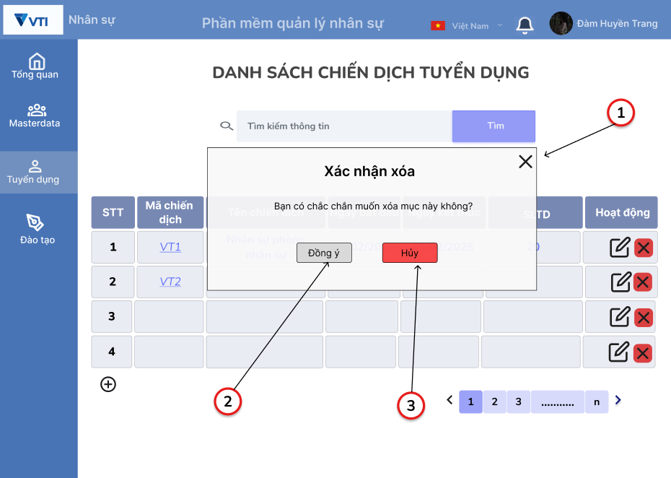

Wireframe
Feature Requirements
3.Xóa chiến dịch tuyển dụng
Related issues

Business Rule
No. | Item Name |  |  | Spec description

1 | icon Close |  |  | Trường hợp đang nhập thông tin món ăn mà click icon Close thì sẽ thực hiện lưu bản nháp ( lưu các thông tin đang nhập dở trên local, lần sau khi thực hiện thêm mới món ăn sẽ hiển thị các thông tin này)
17 | Chia sẻ với |  |  | Chỉ chia sẻ được SNS nếu để chế độ đăng là Public

Screen Items
No. | Item Name |  |  | Item Type | IOE | Required | Data Type | Digits |  | Default |  |  |  | Note
 |  |  |  |  |  |  |  | min | max
1 | icon Close |  |  | label
2 | Ảnh món ăn |  |  | image | I | ◯
3 | Tên món ăn |  |  | textbox | I | ◯ |  | 1 | 50
4 | Mô tả món ăn |  |  | textbox | I | ◯ |  | 1 | 300
5 | Phân loại món ăn |  |  | combobox | I | ◯ |  |  |  |  |  |  |  | 0: phan loai bua, 1: phan loai mon, 2: phan loai theo mua,3: phan loai che do dinh duong,4: phan loại theo cach nau'
6 | Khẩu phần |  |  | textbox | I | ◯ |  |  |  |  |  |  |  | chỉ được nhập số
7 | Nguyên liệu |  |  | label
8 | Tên nguyên liệu |  |  | textbox | I | ◯ |  | 1 | 50 | placeholder "Tên nguyên liệu"
9 | Số lượng nguyên liệu |  |  | textbox | I | ◯ |  |  |  | placeholder "Số lượng nguyên liệu" |  |  |  | chỉ được nhập số
10 | gram |  |  | label
11 | icon thêm nguyên liệu |  |  | label
12 | Cách làm |  |  | label
13 | Mô tả cách làm |  |  | textbox | I | ◯ |  | 1 | 300
14 | Ảnh cách làm |  |  | image | I | ◯
15 | icon thêm cách làm |  |  | label
16 | Chế độ đăng |  |  | icon |  |  |  |  |  | private |  |  |  | '0:public, 1: private'
17 | Chia sẻ với |  |  | icon |  |  |  |  |  |  |  |  |  | disable nếu Chế độ đăng là 'private', enable nếu chế độ đăng là 'public'
18 | Đăng |  |  | button

Data Source
No. | Item Name |  |  | Data Type | IOE | Data source (DB/API) |  |  |  |  |  | Column/ Param-Respon |  |  |  | Note

2 | Ảnh món ăn |  |  |  |  | [app-cooking].image |  |  |  |  |  | url
 |  |  |  |  |  | [app-cooking].MonAn |  |  |  |  |  | Image_id
3 | Tên món ăn |  |  |  |  | [app-cooking].MonAn |  |  |  |  |  | TenMon
4 | Mô tả món ăn
5 | Phân loại món ăn |  |  |  |  | [app-cooking].PhanLoai |  |  |  |  |  | PhanLoai
6 | Khẩu phần |  |  |  |  | [app-cooking].MonAn |  |  |  |  |  | KhauPhan
8 | Tên nguyên liệu |  |  |  |  | [app-cooking].NguyenLieu_MonAn |  |  |  |  |  | TenNguyenLieu
9 | Số lượng nguyên liệu |  |  |  |  | [app-cooking].NguyenLieu_MonAn |  |  |  |  |  | SoLuong
13 | Mô tả cách làm |  |  |  |  | [app-cooking].Step_MonAn |  |  |  |  |  | TenStep
14 | Ảnh cách làm |  |  |  |  | [app-cooking].Image |  |  |  |  |  | url
 |  |  |  |  |  | [app-cooking].Step_MonAn |  |  |  |  |  | Image_id
16 | Chế độ đăng |  |  |  |  | [app-cooking].MonAn |  |  |  |  |  | CheDoDang

Event
No | Action |  | Contents |  |  |  |  |  |  |  |  |  |  |  |  | Error/Success Message
1 | icon Close | Click | 1. Trường hợp click vào icon Close khi chưa nhập thông tin món ăn
 |  |  | Close màn hình Thêm mới món ăn

 |  |  | 2. Trường hợp click vào icon Close khi đang nhập dở thông tin món ăn
 |  |  | Hiển thị messga xác nhận lưu nháp không?
 |  |  | Chọn 'yes' thực hiện lưu bản nháp thông tin món ăn vào local
 |  |  | Chọn 'no' thực hiện close màn hình Thêm mới món ăn và không lưu thông tin gì

2 | Ảnh món ăn | Click | 1. Trường hợp không chọn Ảnh món ăn
 |  |  | Hiển thị thông báo lỗi |  |  |  |  |  |  |  |  |  |  |  |  | "Yêu cầu chọn ảnh món ăn"

 |  |  | 2. Trường hợp click vào icon Đăng ảnh
 |  |  | Hiển thị popup cho phép chọn ảnh đã có trong máy ảnh hay thực hiện chụp ảnh

3 | Tên món ăn | Click | 1. Trường hợp không nhập Tên món ăn
 |  |  | Hiển thị thông báo |  |  |  |  |  |  |  |  |  |  |  |  | "Yêu cầu nhập tên món ăn"

 |  |  | 2. Trường hợp nhập tên món ăn quá 50 kí tự
 |  |  | Hiển thị thông báo |  |  |  |  |  |  |  |  |  |  |  |  | "Yêu cầu không nhập quá 50 kí tự"

5 | Phân loại | Click | 1. Trường hợp không chọn Phân loại nào
 |  |  | Hiển thị thông báo |  |  |  |  |  |  |  |  |  |  |  |  | "Yêu cầu nhập Phân loại món ăn"

 |  |  | 2. Trường hợp chọn Phân loại theo bữa
 |  |  | Hiển thị các giá trị để chọn "Sáng, Trưa, Chiều"

 |  |  | 3. Trường hợp chọn Phân loại món
 |  |  | Hiển thị các giá trị để chọn 'món chính, món tráng miệng, món khai vị"

 |  |  | 4. Trường hợp chọn Phân loại theo mùa
 |  |  | Hiển thị các giá trị để chọn "xuân, hạ, thu, đông"

 |  |  | 5. Trường hợp chọn Phân loại theo chế độ dinh dưỡng
 |  |  | Hiển thị các giá trị để chọn " giảm cân, tập gym, tiểu đường"

 |  |  | 6. Trường hợp chọn Phân loại theo cách nấu
 |  |  | Hiển thị các giá trị để chọn "luộc, xào, hấp, nướng, chiên"

6 | Khẩu phần | Click | 1. Trường hợp không chọn khẩu phần
 |  |  | Hiển thị thông báo lỗi |  |  |  |  |  |  |  |  |  |  |  |  | "Yêu cầu nhập khẩu phần"

 |  |  | 2. Trường hợp nhập khẩu phần ko phải dạng số
 |  |  | Không nhập đc ( có thể xử lý là bàn phím chỉ hiển thị số để nhập)

8 | Tên nguyên liệu | Click | 1. Click vào ô nhập Tên nguyên liệu
 |  |  | Chuyển từ trạng thái Inactive -> active là không hiển thị placehoder.

 |  |  | 2. Trường hợp nhập Tên nguyên liệu quá 50 kí tự
 |  |  | Hiển thị thông báo |  |  |  |  |  |  |  |  |  |  |  |  | "Yêu cầu chỉ được nhập 50 kí tự"

 |  |  | 3. Trường hợp không nhập Tên nguyên liệu
 |  |  | Hiển thị thông báo |  |  |  |  |  |  |  |  |  |  |  |  | "Yêu cầu nhập tên nguyên liệu"

9 | Số lượng nguyên liệu | Click | 1. Click vào ô nhập Số lượng nguyên liệu
 |  |  | Chuyển từ trạng thái Inactive -> active là không hiển thị placehoder.

 |  |  | 2. Trường hợp không nhập Số lượng nguyên liệu
 |  |  | Hiển thị thông báo |  |  |  |  |  |  |  |  |  |  |  |  | "Yêu cầu nhập Số lượng nguyên liệu"

 |  |  | 3. Trường hợp nhậpsố lượng nguyên liệu ko phải dạng số
 |  |  | Không nhập đc ( có thể xử lý là bàn phím chỉ hiển thị số để nhập)

11 | icon thêm nguyên liệu | Click | 1. Click vào icon thêm nguyên liệu
 |  |  | Hiển thị thêm 1 mục nhập Tên nguyên liệu và số lượng

13 | Mô tả cách làm | Click | 1. Trường hợp không nhập mô tả cách làm
 |  |  | Hiển thị thông báo |  |  |  |  |  |  |  |  |  |  |  |  | "Yêu cầu nhập mô tả cách làm"

 |  |  | 2. Trường hợp nhập Mô tả cách làm lớn hơn 300 kí tự
 |  |  | Hiển thị thông báo(hoặc xử lý cho ko nhập đc quá 300 kí tự)

14 | Ảnh cách làm | Click | 1. Trường hợp click vào icon Ảnh cách làm
 |  |  | Hiển thị popup cho phép chọn ảnh đã có trong máy ảnh hay thực hiện chụp ảnh

15 | icon thêm cách làm | Click | 1. Click vào icon thêm cách làm
 |  |  | Hiển thị thêm 1 mục nhập mô tả cách làm và ảnh cách làm

16 | Chế độ đăng | Click | 1. Hiển thị mặc định Private
 |  |  | Click vào sẽ chuyển qua trạng thái Public

17 | Chia sẻ với | Click | 1. Trường hợp chế độ đăng là Private
 |  |  | Disable icon chia sẻ SNS

 |  |  | 2. Trường hợp chế độ đăng là Public
 |  |  | Enable icon chia sẻ SNS
 |  |  | Click vào icon chia sẻ SNS hiển thị màn hình chia sẻ SNS

18 | Đăng | Click | 1. Lưu thông tin Món ăn vừa tạo vàocác bảng Image, MonAn, PhanLoai, NguyenLieu_MonAn, Step_MonAn thành công

Notices
No | Contents |  |  |  |  |  |  |  |  |  |  |  | Note

xem chi tiết ds chiến dịch td
Screen ID |  |  |  | Screen Name |  |  |  |  |  |  | updated by |  |  |  | updated date

Screen Image

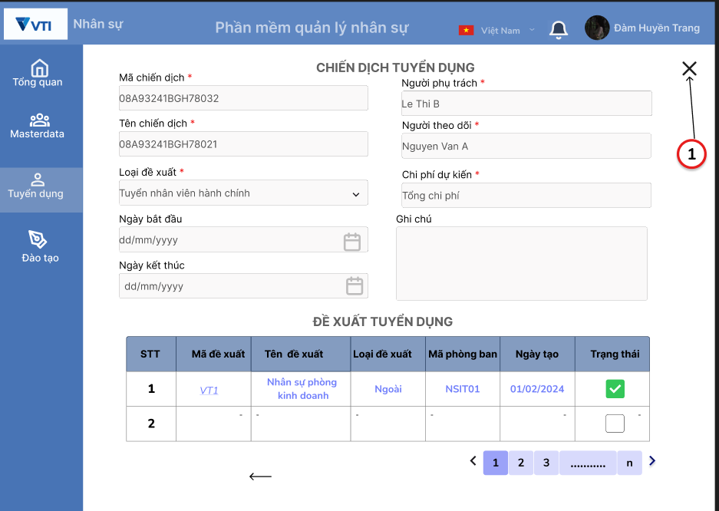

Wireframe
Feature Requirements
4.Xem chi tiết chiến dịch tuyển dụng
Related issues

Business Rule
No. | Item Name |  |  | Spec description

Screen Items
No. | Item Name |  |  | Item Type | IOE | Required | Data Type | Digits |  | Default |  |  |  | Note
 |  |  |  |  |  |  |  | min | max
1 | Icon Đóng |  |  | Button

Data Source
No. | Item Name |  |  | Data Type | IOE | Data source (DB/API) |  |  |  |  |  | Column/ Param-Respon |  |  |  | Note

Event
No | Action |  | Contents |  |  |  |  |  |  |  |  |  |  |  |  | Error/Success Message
1 | icon Close | Click | 1. Click vào icon Đóng
 |  |  | Đóng màn hình xem chi tiết, hiển thị màn hình danh sách đề xuất

Notices
No | Contents |  |  |  |  |  |  |  |  |  |  |  | Note

Xem hs kế hoạch đào tạo
Screen ID |  |  |  | Screen Name |  |  |  |  |  |  | updated by |  |  |  | updated date

Screen Image
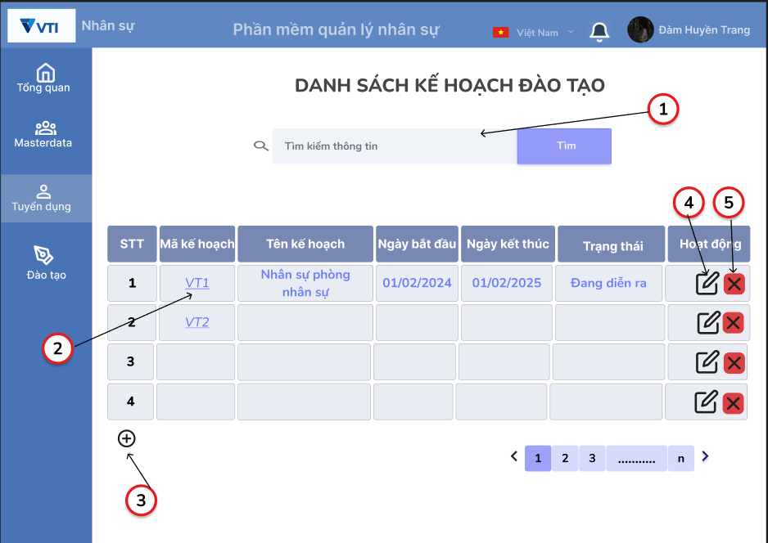

Wireframe
Feature Requirements
1. Xe danh sách đề xuẩt tuyển dụng
Related issues

Business Rule
No. | Item Name |  |  | Spec description

Screen Items
No. | Item Name |  |  | Item Type | IOE | Required | Data Type | Digits |  | Default |  |  |  | Note
 |  |  |  |  |  |  |  | min | max
1 | Tìm kiếm |  |  | Textbox | I | ◯ |  | 1 | 255 | placeholder "Tìm kiếm thông tin" |  |  |  | Giới hạn 250 kí tự là theo định nghĩa trong Database
2 | Mã chiến dịch |  |  | Link | E | ◯
3 | Icon Thêm mới |  |  | Button | E | ◯
4 | Icon Sửa |  |  | Button | E | ◯
5 | Icon Xóa |  |  | Button | E | ◯

Data Source
No. | Item Name |  |  | Data Type | IOE | Data source (DB/API) |  |  |  |  |  | Column/ Param-Respon |  |  |  | Note

Event
No | Action |  | Contents |  |  |  |  |  |  |  |  |  |  |  |  | Error/Success Message
1 | Tìm kiếm | Click | 1. Click vào ô nhập Thông tin tìm kiếm
 |  |  | Không hiển thị placehoder.

 |  |  | 2. Nhấn enter từ bàn phím
 |  |  | Hiển thị kết quả theo từ khóa tìm kiếm

 |  |  | 3. Click vào button tìm hoặc icon Tìm
 |  |  | Hiện thị kết quả theo từ khóa tìm kiếm

 |  |  | 4. Trường hợp Thông tin tìm kiếm không tồn tại |  |  |  |  |  |  |  |  |  |  |  |  | Yêu cần nhập lại Thông tin tìm kiếm
 |  |  | Hiển thị thông báo lỗi

 |  |  | 5. Trường hợp nhập Thông tin tìm kiếm quá 250 kí tự
 |  |  | Hiển thị thông báo lỗi (có hệ thống ko hiển thị lỗi mà sẽ ko cho nhập đc quá 250 kí tự) |  |  |  |  |  |  |  |  |  |  |  |  | Yêu cầu nhập Thông tin tìm kiếm dưới 250 kí tự

2 | Mã chiến dịch | Click | 1. Click vào mã chiến dịch
 |  |  | Hiển thị thông tin chi tiết của mã đề xuất

3 | Thêm | Click | 1. Click vào icon thêm mới
 |  |  | Hiển thị màn hình thêm mới(Sheet"Thêm ds kế hoạch đào tạo")

4 | Sửa | Click | 1.Click vào icon sửa
 |  |  | Chuyển sang màn hình sửa thông tin chi tiết( Sheet Sửa đề xuất td)

5 | Xóa | Click | 1. Click vào icon Xóa
 |  |  | Hiển thị popup Xác nhận xóa (sheet xóa kế hoạch đào tạo)

Notices
No | Contents |  |  |  |  |  |  |  |  |  |  |  | Note

Thêm kế hoạch đào tạo
Screen ID |  |  |  | Screen Name |  |  |  |  |  |  | updated by |  |  |  | updated date

Screen Image

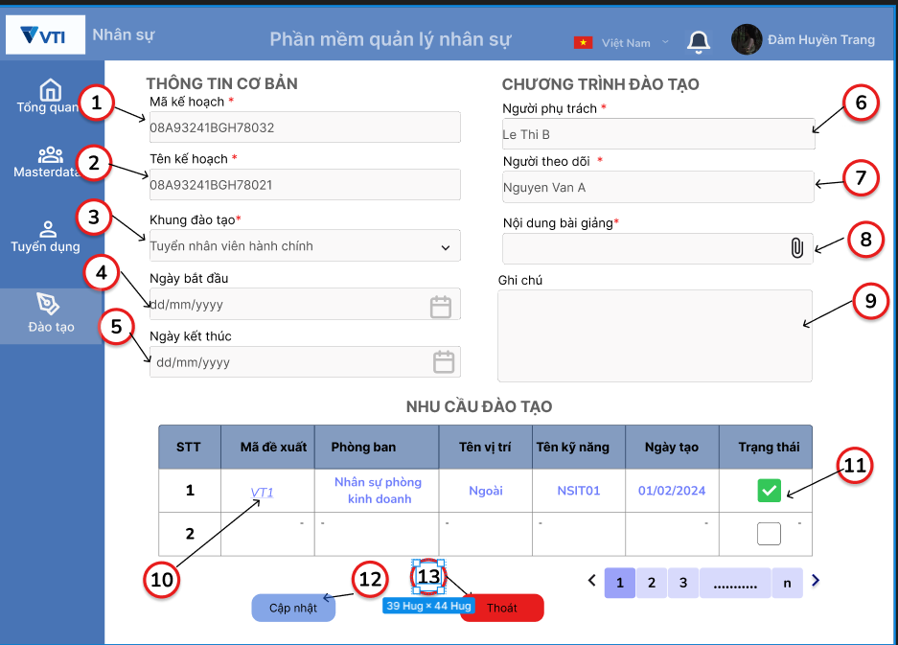

Wireframe
Feature Requirements
1. Xem danh sách chiến dịch tuyển dụng
Related issues

Business Rule
No. | Item Name |  |  | Spec description

1 | Mã kế hoạch |  |  | Hệ thống tự sinh theo quy tắc: [KHDT] + [ dãy số thứ tự tăng dần]
8 | Nội dung bài giảng |  |  | Nhận file word hoặc pdf

Screen Items
No. | Item Name |  |  | Item Type | IOE | Required | Data Type | Digits |  | Default |  |  |  | Note
 |  |  |  |  |  |  |  | min | max
1 | Mã kế hoạch |  |  | Text | I |  |  |  |  |  |  |  |  | Hệ thống tự sinh
2 | Tên chiến dịch |  |  | Input | I | ◯ |  | 1 | 255
3 | Khung đào tạo |  |  | Dropdowlist | E | ◯
4 | Ngày bắt đầu |  |  | Calendar Picker | E | ◯ |  |  |  | Format: dd/mm/yyyy
5 | Ngày kết thúc |  |  | Calendar Picker | E | ◯ |  |  |  | Format: dd/mm/yyyy
6 | Người phụ trách |  |  | Input | I | ◯ |  | 1 | 255 |  |  |  |  | Chỉ chấp nhận chữ
7 | Người theo dõi |  |  | Input | I |  |  | 1 | 255 |  |  |  |  | Chỉ chấp nhận chữ
8 | Nội dung bài giảng |  |  | Button | E | ◯ |  |  |  | file
9 | Ghi chú |  |  | Input | I | ◯ |  | 1 | 20000
10 | Link mã đề xuất |  |  | Link | E
11 | Trạng thái |  |  | Checkbox | E
12 | Cập nhật |  |  | Button | E
13 | Thoát |  |  | Button | E | ◯

Data Source
No. | Item Name |  |  | Data Type | IOE | Data source (DB/API) |  |  |  |  |  | Column/ Param-Respon |  |  |  | Note

Event
No | Action |  | Contents |  |  |  |  |  |  |  |  |  |  |  |  | Error/Success Message
1 | Mã kế hoạch | Click | 1. Hệ thống tự sinh theo quy tắc

 |  |  | 2. Người dùng không thể sửa và nhập từ bàn phím

2 | Tên kế hoạch | Click | 1. Click vào ô Tên chiến dịch
 |  |  | Không hiện placeholder

 |  |  | 2.Không nhập
 |  |  | Hiển thị lỗi |  |  |  |  |  |  |  |  |  |  |  |  | Vui lòng nhập tên kế hoạch

 |  |  | 3. Nhập quá 255 kí tự
 |  |  | Hiển thị lỗi |  |  |  |  |  |  |  |  |  |  |  |  | Đã nhập quá số kí tự cho phép

3 | Khung đào tạo | Click | 1. Trường hợp chọn khung đào tạo
 |  |  | Hiển thị danh sách các định biên theo đúng tiêu chí đã chọn

 |  |  | 2. Trường hợp không chọn khung đào tạo
 |  |  | Hiển thị lỗi |  |  |  |  |  |  |  |  |  |  |  |  | Vui lòng chọn khung đào tạo

4 | Ngày bắt đầu | Click | 1. Nhấn vào icon date picker
 |  |  | Hiển thị calendar

 |  |  | 2. Chọn ngày, tháng năm từ calendar
 |  |  | Hiển thị theo đúng format dd/mm/yyyy

 |  |  | 3. Trường hợp nhập từ bàn phím không đúng format
 |  |  | Hiển thị lỗi |  |  |  |  |  |  |  |  |  |  |  |  | Định dạng thời gian không đúng

5 | Ngày kết thúc | Click | 1. Nhấn vào icon date picker
 |  |  | Hiển thị calendar

 |  |  | 2. Chọn ngày, tháng năm từ calendar
 |  |  | Hiển thị theo đúng format dd/mm/yyyy

 |  |  | 3. Trường hợp nhập từ bàn phím không đúng format
 |  |  | Hiển thị lỗi |  |  |  |  |  |  |  |  |  |  |  |  | Định dạng thời gian không đúng

6 | Người phụ trách | Click | 1. Nhấn vào ô " người phụ trách"
 |  |  | Không hiện placehholder

 |  |  | 2. Trường hợp không nhập tên người phụ trách
 |  |  | Hiển thị lỗi |  |  |  |  |  |  |  |  |  |  |  |  | Vui lòng nhập tên người phụ trách

 |  |  | 3. Trường hợp nhập tên người phụ trách quá 255 kí tự
 |  |  | Hiển thị lỗi

 |  |  | 4. Trường hợp nhập không đúng định dạng chữ
 |  |  | Hiển thị lỗi |  |  |  |  |  |  |  |  |  |  |  |  | Vui lòng nhập định dạng chữ

7 | Người theo dõi | Click | 1. Nhấn vào ô " người theo dõi"
 |  |  | Không hiện placehholder

 |  |  | 2. Trường hợp không nhập tên người theo dõi
 |  |  | Hiển thị lỗi |  |  |  |  |  |  |  |  |  |  |  |  | Vui lòng nhập tên người theo dõi

 |  |  | 3. Trường hợp nhập tên người phụ trách quá 255 kí tự
 |  |  | Hiển thị lỗi |  |  |  |  |  |  |  |  |  |  |  |  | Đã nhập quá số kí tự cho phép

 |  |  | 4. Trường hợp nhập không đúng định dạng chữ
 |  |  | Hiển thị lỗi |  |  |  |  |  |  |  |  |  |  |  |  | Vui lòng chỉ nhập định dạng chữ

8 | Nội dung bài giảng | Click | 1. Nhấn vào Icon file
 |  |  | Truy cập đến máy chủ để đẩy tập tin lên

 |  |  | 2. Trường hợp khôg đẩy tập tin lên
 |  |  | Hiển thị lỗi |  |  |  |  |  |  |  |  |  |  |  |  | Vui lòng nhập file

 |  |  | 3. Trường hợp nhập không đúng định dạng file |  |  |  |  |  |  |  |  |  |  |  |  | File không hợp lệ
 |  |  | Hiển thị lỗi

9 | Ghi chú | Click | 1. Trường hợp nhận quá 2000 kí tự |  |  |  |  |  |  |  |  |  |  |  |  | Đã nhập quá số kí tự cho phép
 |  |  | Hiển thị lỗi

10 | Mã đề xuất | Click | 1.Click vào Tên mã đề xuất
 |  |  | Hiển thị màn hình xem thông tin chi tiết (Sheet xem chi tiết chiến dịch tuyển dụng)

11 | Trạng thái | Click | 1.Click vào ô Checkbox
 |  |  | Hiển thị tích xanh

12 | Cập nhật | Click | 1. Thông tin chiến dịch vừa tạo lưu thành công vào CSDL
 |  |  | Kiểm tra dữ liệu và hiển thị thông báo (đk: dữ liệu đúng)

13 | Thoát | Click | 1. Nhấn nút Huỷ |  |  |  |  |  |  |  |  |  |  |  |  | Bạn có chắc muốn xóa mục này
 |  |  | Hiển thị popup xác nhận

Notices
No | Contents |  |  |  |  |  |  |  |  |  |  |  | Note

xóa ds KH đào tạo
Screen ID |  |  |  | Screen Name |  |  |  |  |  |  | updated by |  |  |  | updated date

Screen Image

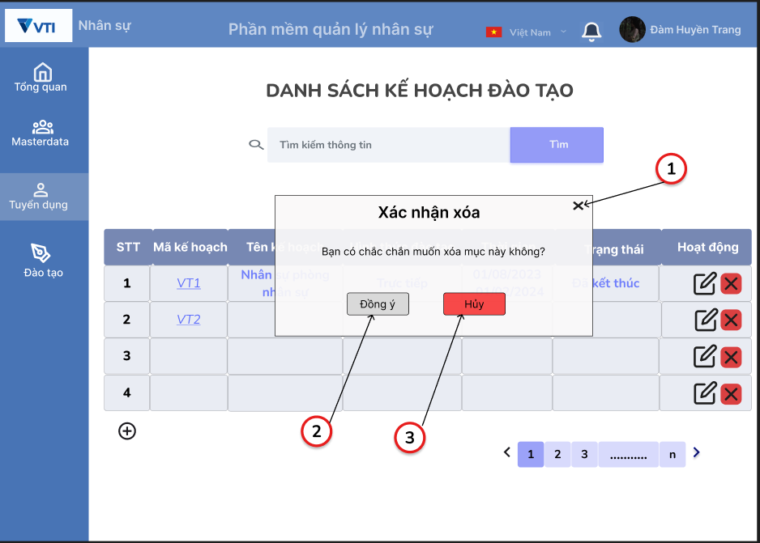

Wireframe
Feature Requirements
2. Quản lý món ăn
Related issues

Business Rule
No. | Item Name |  |  | Spec description

Screen Items
No. | Item Name |  |  | Item Type | IOE | Required | Data Type | Digits |  | Default |  |  |  | Note
 |  |  |  |  |  |  |  | min | max
1 | Đóng |  |  | Button | E |  |  |  |  |  |  |  |  | disable nếu Chế độ đăng là 'private', enable nếu chế độ đăng là 'public'
2 | Đồng ý |  |  | Button | E
3 | Hủy |  |  | Button | E

Data Source
No. | Item Name |  |  | Data Type | IOE | Data source (DB/API) |  |  |  |  |  | Column/ Param-Respon |  |  |  | Note

Event
No | Action |  | Contents |  |  |  |  |  |  |  |  |  |  |  |  | Error/Success Message
1 | Đóng | Click | 1. Click vào icon đóng
 |  |  | Popup đươc đóng, hiện thị màn hình danh sách

2 | Đồng ý | Click | 1, Click vào button Đóng ý
 |  |  | Xóa thành công |  |  |  |  |  |  |  |  |  |  |  |  | "Xóa đề kế hoạch đào tạo thành công"

3 | Hủy | Click | 1. Click vào button Hủy
 |  |  | Popup được đóng, hiển thị màn hình danh sach

Notices
No | Contents |  |  |  |  |  |  |  |  |  |  |  | Note

Xem chi tiết KH đào tạo
Screen ID |  |  |  | Screen Name |  |  |  |  |  |  | updated by |  |  |  | updated date

Screen Image

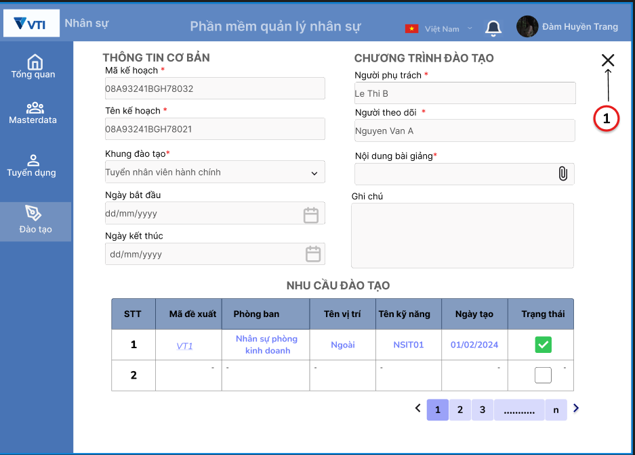

Wireframe
Feature Requirements
4.Xem chi tiết kế hoạch đào tạo
Related issues

Business Rule
No. | Item Name |  |  | Spec description

Screen Items
No. | Item Name |  |  | Item Type | IOE | Required | Data Type | Digits |  | Default |  |  |  | Note
 |  |  |  |  |  |  |  | min | max
1 | Icon Đóng |  |  | Button

Data Source
No. | Item Name |  |  | Data Type | IOE | Data source (DB/API) |  |  |  |  |  | Column/ Param-Respon |  |  |  | Note

Event
No | Action |  | Contents |  |  |  |  |  |  |  |  |  |  |  |  | Error/Success Message
1 | icon Close | Click | 1. Click vào icon Đóng
 |  |  | Đóng màn hình xem chi tiết, hiển thị màn hình danh sách kế hoạch đào tạo

Notices
No | Contents |  |  |  |  |  |  |  |  |  |  |  | Note

